CPCU1
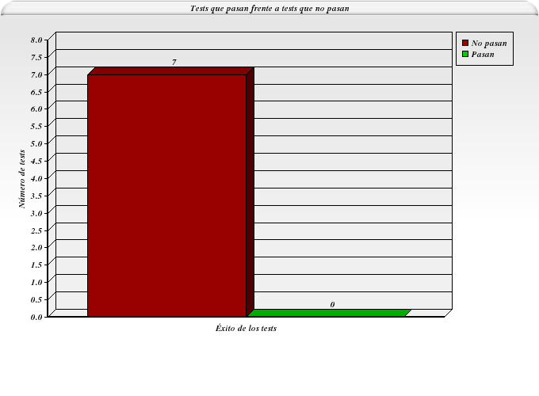
ID | Tester | Fecha | Pasa | Causa de que no pase (cuando sea aplicable)
UC1-1 | Sergio Martínez Pérez | 05-DIC-2012 | NO PASA | El sistema impone una restricción sobre la contraseña no especificada en el caso de uso (contraseña de entre 6 y 10 caracteres).
UC1-2 | Sergio Martínez Pérez | 05-DIC-2012 | NO PASA | El sistema no regresa al área de trabajo anterior, sino que crea una nueva.
UC1-3 | Sergio Martínez Pérez | 05-DIC-2012 | NO PASA | El sistema no regresa al área de trabajo anterior, sino que crea una nueva.
UC1-4 | Sergio Martínez Pérez | 05-DIC-2012 | NO PASA | El sistema no regresa al área de trabajo anterior, sino que crea una nueva.
UC1-5 | Sergio Martínez Pérez | 05-DIC-2012 | NO PASA | El sistema no detecta el error en el campo teléfono.
UC1-6 | Sergio Martínez Pérez | 05-DIC-2012 | NO PASA | El sistema no detecta la duplicación del campo usuario.
UC1-7 | Sergio Martínez Pérez | 05-DIC-2012 | NO PASA | El sistema no detecta la duplicación del campo e-mail.

CPCU3
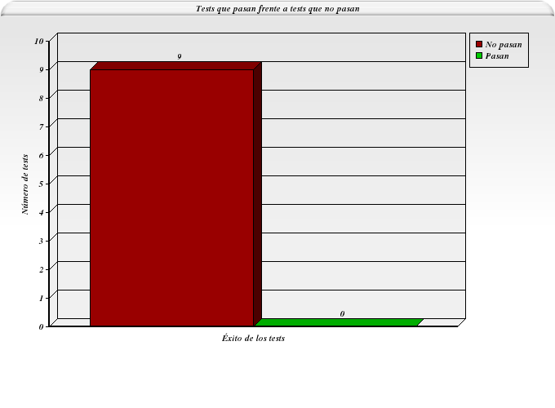
ID | Tester | Fecha | Pasa | Causa de que no pase (cuando sea aplicable)
UC3-1 | Jorge Antonio Díaz-Benito Soriano | 03-DIC-2012 | No pasa | El formulario que se muestra no corresponde con la especificación del caso de uso, con lo que ni se puede lanzar la prueba.
UC3-2 | Jorge Antonio Díaz-Benito Soriano | 03-DIC-2012 | No pasa | El formulario que se muestra no corresponde con la especificación del caso de uso, con lo que ni se puede lanzar la prueba.
UC3-3 | Jorge Antonio Díaz-Benito Soriano | 03-DIC-2012 | No pasa | El formulario que se muestra no corresponde con la especificación del caso de uso, con lo que ni se puede lanzar la prueba.
UC3-4 | Jorge Antonio Díaz-Benito Soriano | 03-DIC-2012 | No pasa | El formulario que se muestra no corresponde con la especificación del caso de uso, con lo que ni se puede lanzar la prueba.
UC3-5 | Jorge Antonio Díaz-Benito Soriano | 03-DIC-2012 | No pasa | El formulario que se muestra no corresponde con la especificación del caso de uso, con lo que ni se puede lanzar la prueba.
UC3-6 | Jorge Antonio Díaz-Benito Soriano | 03-DIC-2012 | No pasa | El formulario que se muestra no corresponde con la especificación del caso de uso, con lo que ni se puede lanzar la prueba.
UC3-7 | Jorge Antonio Díaz-Benito Soriano | 03-DIC-2012 | No pasa | El formulario que se muestra no corresponde con la especificación del caso de uso, con lo que ni se puede lanzar la prueba.
UC3-8 | Jorge Antonio Díaz-Benito Soriano | 03-DIC-2012 | No pasa | El formulario que se muestra no corresponde con la especificación del caso de uso, con lo que ni se puede lanzar la prueba.
UC3-9 | Jorge Antonio Díaz-Benito Soriano | 03-DIC-2012 | No pasa | El formulario que se muestra no corresponde con la especificación del caso de uso, con lo que ni se puede lanzar la prueba.

